Лист3
2021-02-22 |  | ЖК Каньон 3
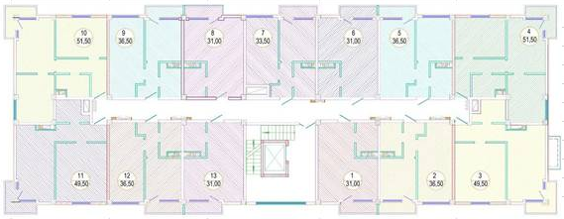
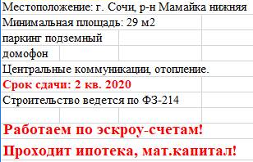

9 этаж |  |  | №114 | черновая
 |  |  | 10,300,000
 |  |  | 51.50 | 200,000 ₽
8 этаж

7 этаж

6 этаж

5 этаж

4 этаж

3 этаж

2 этаж

1 этаж

 | акция
 | продано
 | резерв застройщика
 | бронь
 | переуступка

